Sheet1
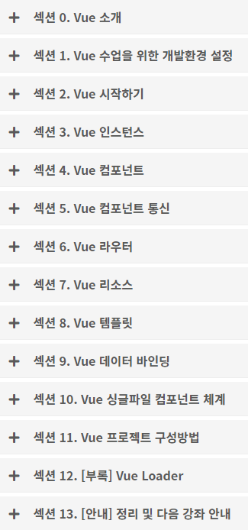
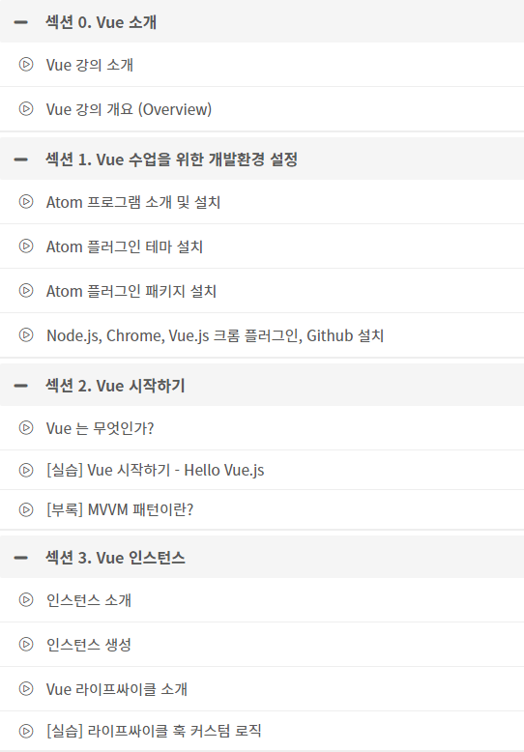

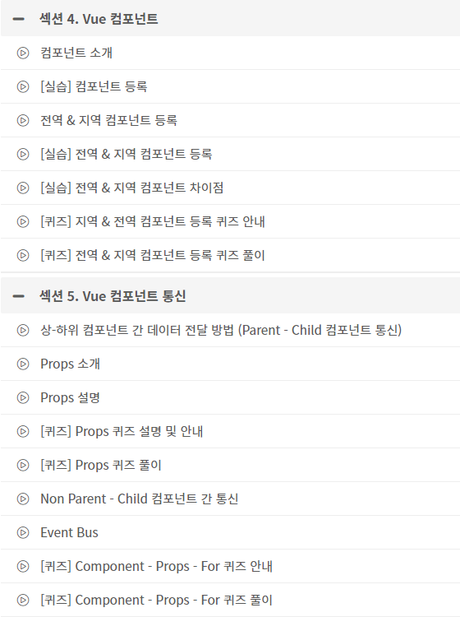

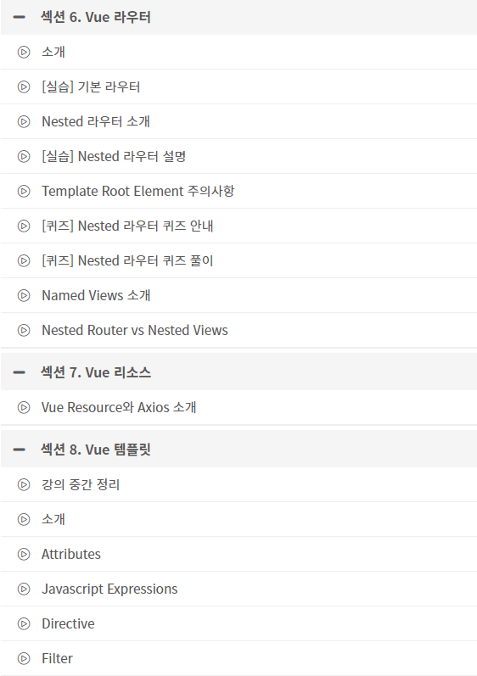

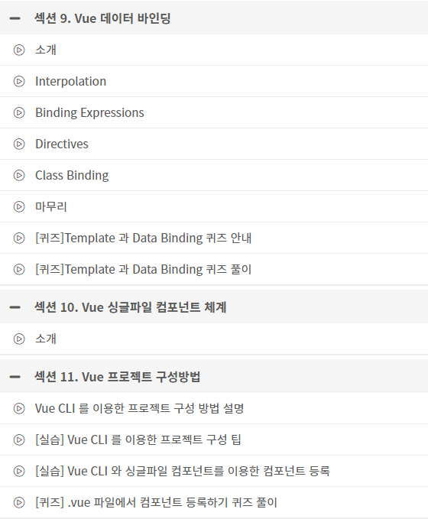



Sheet2
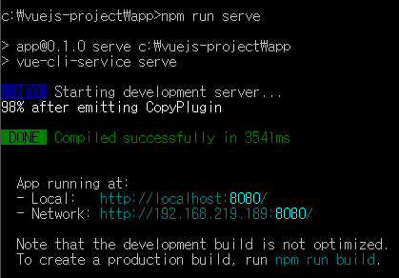

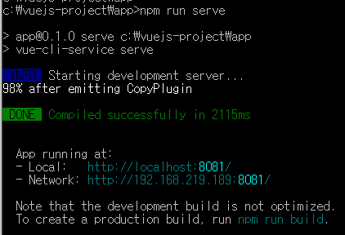

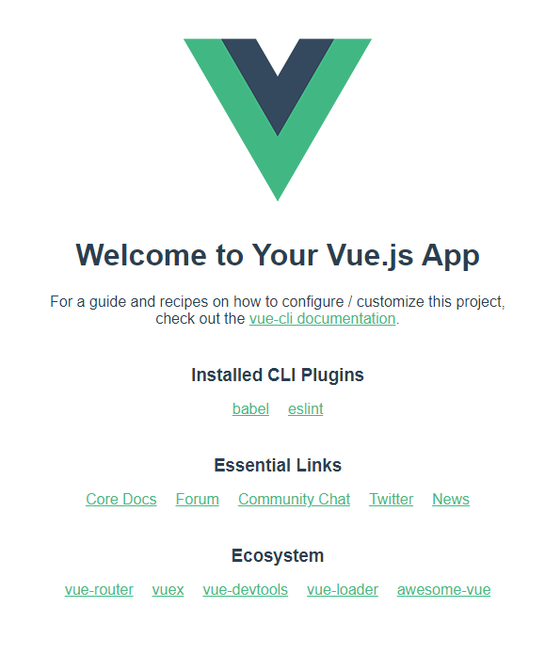
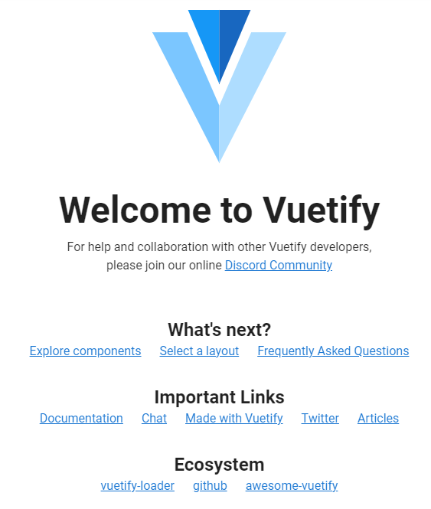

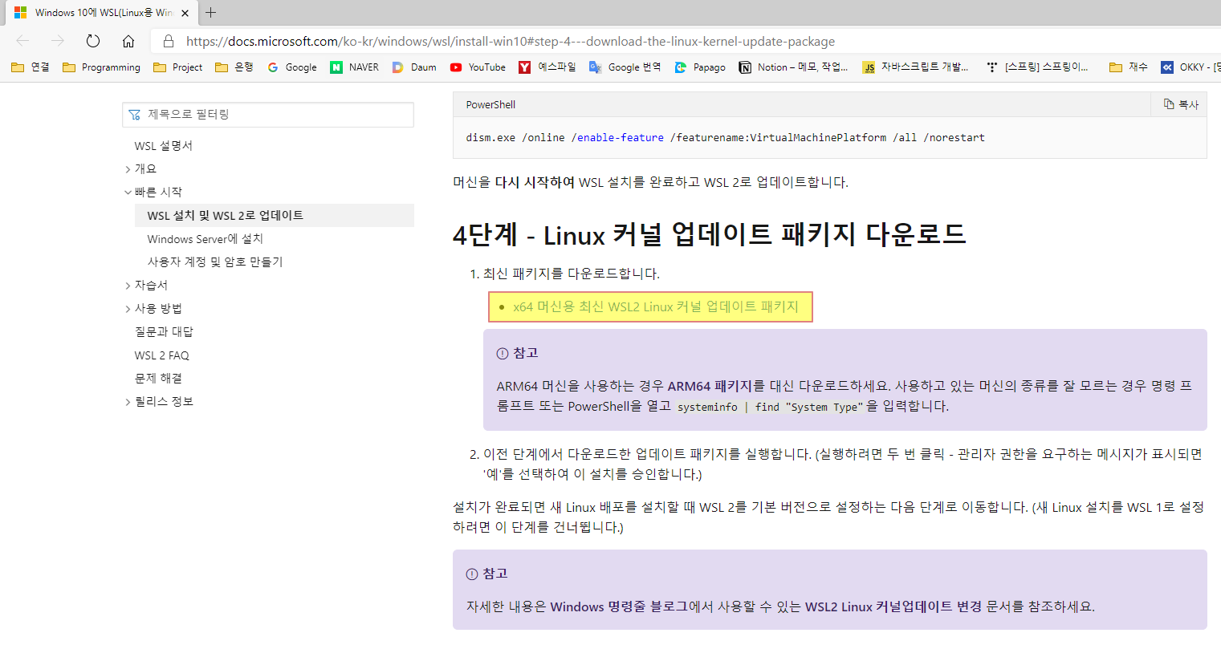

2.x
<2.x>
+++++++++++++++++++++++++++++++++++++++++++++
c:\Portal\KBDAM>npm install vuejs 필요?
c:\Portal\KBDAM>npm install vue-cli -g <-- Vue CLI 2.x 버전
---------------------------------------------
c:\Portal\KBDAM>vue init browserify my-app2
To get started:
cd my-app2
npm install
npm run dev
---------------------------------------------
c:\Portal\KBDAM>cd my-app2
c:\Portal\KBDAM\my-app2>vue add vuetify 아무 반응 없음
c:\Portal\KBDAM\my-app2>npm run dev
+++++++++++++++++++++++++++++++++++++++++++++
<2.x>
+++++++++++++++++++++++++++++++++++++++++++++
c:\Portal\KBDAM>npm install vuejs 필요?
c:\Portal\KBDAM>npm install -g @vue/cli <-- Vue CLI 3.x 버전
---------------------------------------------
c:\Portal\KBDAM>vue create my-app22
C:\Portal\KBDAM>vue create my-app22
You are using Node v13.14.0.
Node.js 13.x has already reached end-of-life and will not be supported in future major releases.
It's strongly recommended to use an active LTS version instead.
? Your connection to the default npm registry seems to be slow.
Use https://registry.npm.taobao.org for faster installation? (Y/n) y
---------------------------------------------
c:\Portal\KBDAM>cd my-app22
c:\Portal\KBDAM\my-app22>vue add vuetify
c:\Portal\KBDAM\my-app22>npm run serve
+++++++++++++++++++++++++++++++++++++++++++++
<npm install vue-cli -g 인 경우>
C:\Portal\KBDAM>vue create my-app22
vue create is a Vue CLI 3 only command and you are using Vue CLI 2.9.6.
You may want to run the following to upgrade to Vue CLI 3:
npm uninstall -g vue-cli
npm install -g @vue/cli

3.x
<3.x>
+++++++++++++++++++++++++++++++++++++++++++++
c:\Portal\KBDAM>npm install vuejs 필요?
c:\Portal\KBDAM>npm install vue-cli -g
---------------------------------------------
c:\Portal\KBDAM>vue init browserify my-app3
To get started:
cd my-app3
npm install
npm run dev
---------------------------------------------
c:\Portal\KBDAM>cd my-app3
c:\Portal\KBDAM\my-app3>vue add vuetify 아무 반응 없음
c:\Portal\KBDAM\my-app3>npm run dev
+++++++++++++++++++++++++++++++++++++++++++++
<3.x>
+++++++++++++++++++++++++++++++++++++++++++++
c:\Portal\KBDAM>npm install vuejs 필요?
c:\Portal\KBDAM>npm install -g @vue/cli <-- Vue CLI 3.x 버전
---------------------------------------------
c:\Portal\KBDAM>vue create my-app33
C:\Portal\KBDAM>vue create my-app33
You are using Node v13.14.0.
Node.js 13.x has already reached end-of-life and will not be supported in future major releases.
It's strongly recommended to use an active LTS version instead.
? Your connection to the default npm registry seems to be slow.
Use https://registry.npm.taobao.org for faster installation? (Y/n) y
---------------------------------------------
c:\Portal\KBDAM>cd my-app33
c:\Portal\KBDAM\my-app33>vue add vuetify
c:\Portal\KBDAM\my-app33>npm run serve
+++++++++++++++++++++++++++++++++++++++++++++

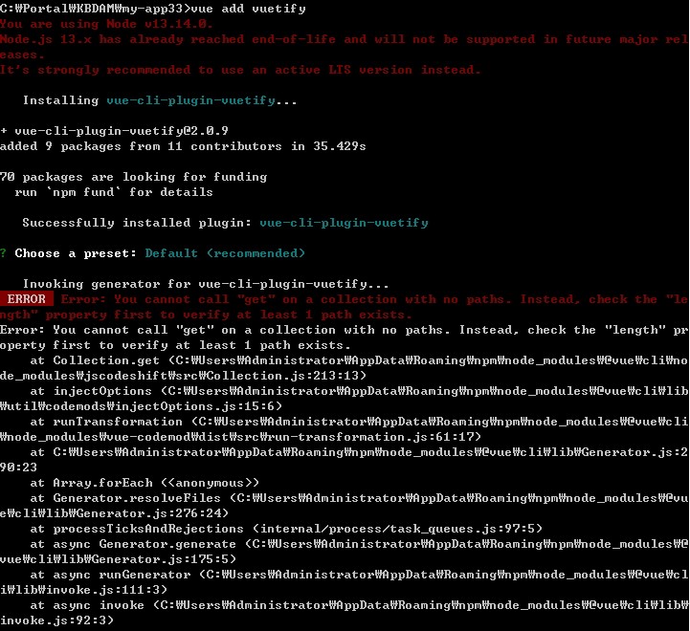

C:\Portal\KBDAM\my-app33>vue add vuetify
You are using Node v13.14.0.
Node.js 13.x has already reached end-of-life and will not be supported in future major rel
eases.
It's strongly recommended to use an active LTS version instead.
� Installing vue-cli-plugin-vuetify...
+ vue-cli-plugin-vuetify@2.0.9
added 9 packages from 11 contributors in 35.429s
70 packages are looking for funding
run `npm fund` for details
✔ Successfully installed plugin: vue-cli-plugin-vuetify
? Choose a preset: Default (recommended)
� Invoking generator for vue-cli-plugin-vuetify...
ERROR Error: You cannot call "get" on a collection with no paths. Instead, check the "length" property first to verify at least 1 path exists.
Error: You cannot call "get" on a collection with no paths. Instead, check the "length" property first to verify at least 1 path exists.
at Collection.get (C:\Users\Administrator\AppData\Roaming\npm\node_modules\@vue\cli\node_modules\jscodeshift\src\Collection.js:213:13)
at injectOptions (C:\Users\Administrator\AppData\Roaming\npm\node_modules\@vue\cli\lib\util\codemods\injectOptions.js:15:6)
at runTransformation (C:\Users\Administrator\AppData\Roaming\npm\node_modules\@vue\cli\node_modules\vue-codemod\dist\src\run-transformation.js:61:17)
at C:\Users\Administrator\AppData\Roaming\npm\node_modules\@vue\cli\lib\Generator.js:290:23
at Array.forEach (<anonymous>)
at Generator.resolveFiles (C:\Users\Administrator\AppData\Roaming\npm\node_modules\@vue\cli\lib\Generator.js:276:24)
at processTicksAndRejections (internal/process/task_queues.js:97:5)
at async Generator.generate (C:\Users\Administrator\AppData\Roaming\npm\node_modules\@vue\cli\lib\Generator.js:175:5)
at async runGenerator (C:\Users\Administrator\AppData\Roaming\npm\node_modules\@vue\cli\lib\invoke.js:111:3)
at async invoke (C:\Users\Administrator\AppData\Roaming\npm\node_modules\@vue\cli\lib\invoke.js:92:3)

RESTful-API
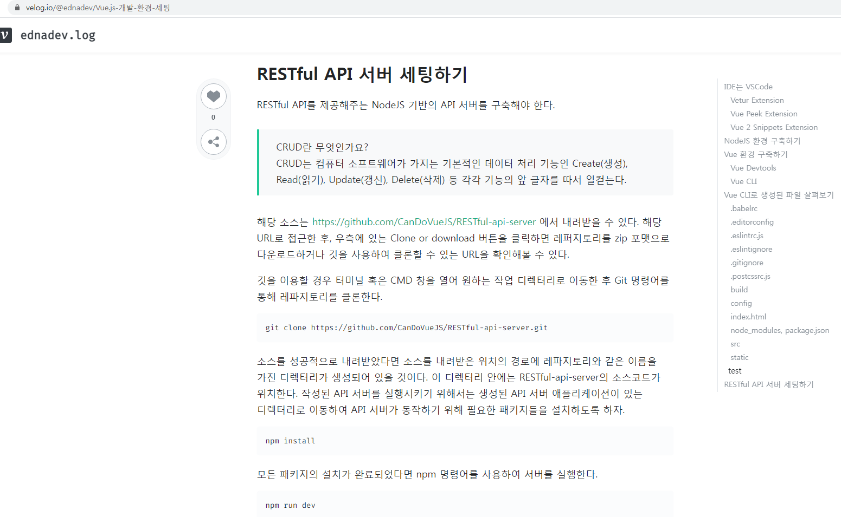

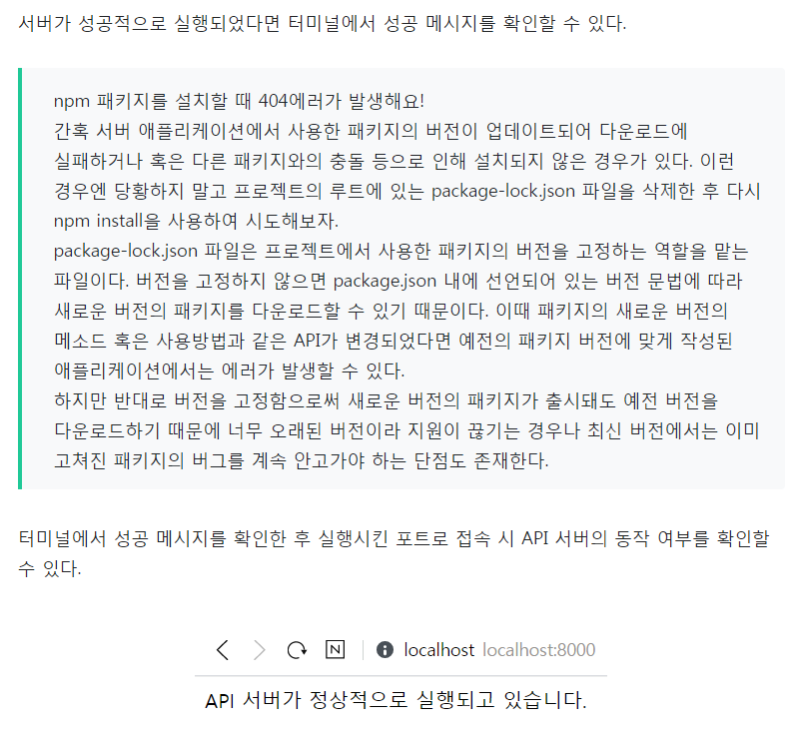

개발환경
https://velog.io/@ednadev/Vue.js-개발-환경-세팅
npm install vue-cli -g
@vue/cli-service를 설치하면 Vue CLI 3.x 버전으로 이용할 수 있다.
하지만 Vue CLI 2.x 버전을 기준으로 다루기 때문에 vue-cli 모듈을 설치한다.
Vue CLI 3.x 버전과 Vue CLI 2.x 버전은 프로젝트를 생성할 때 기본적으로 생성되는 디렉터리 구성이 다르다.
Vue CLI 2.x 버전의 경우 개발자가 직접 설정 파일을 확인할 수 있다는 점 때문이다.
Vue CLI 3.x 버전은 따로 옵션을 지정하지 않는다면 간단하게 프로젝트를 시작할 수 있도록 설정 파일을 감춰둔다.
Vue CLI 2.x 버전을 이용함으로써 웹팩(Webpack) 같은 빌드 도구나 린터(linter) 혹은 바벨(babel)과 같은 트랜스파일러에 익숙해지면 좋다.
Vue CLI의 설치가 완료되었다면 마찬가지로 터미널에서 명령어를 이용하여 설치 유무 및 버전 정보를 확인한다.
정상적으로 설치가 완료되었다면 설치한 버전이 노출된다.
vue -V
vue --version
C:\User\ednadev>vue -V
2.9.6
만약 Vue CLI 3.x 버전을 사용하고 있다고 하더라도 Vue CLI 2.x 버전을 사용하는 데 문제는 없다.
만약 이미 Vue CLI의 버전이 3.x 버전이 설치되어 있다면 @vue/cli-init 을 글로벌로 설치한 후 진행한다.
npm install @vue/cli-init -g
◆ 각 옵션 살펴보기
Vue CLI를 이용해서 프로젝트를 초기화하는 기본 명령어는 다음과 같다.
vue init <template-name> <project-name>
template-name 영역에는 Vue CLI에서 정의하는 옵션 6개 중 하나를 입력해야 한다.
webpack : webpack 필드 도구와 vue-loader를 이용하는 풀옵션으로서, 선택에 따라 linter, router, css 전처리, 테스팅 도구들을 사용할 수 있다.
webpack-simple : webpack 빌드 도구와 vue-loader를 이용하는 옵션으로서, 작은 애플리케이션을 구축하는 데 용이하다.
browserify : browserify와 vueify를 이용하는 풀옵션으로서, 선택에 따라 linter와 단위 테스팅 도구를 사용할 수 있다.
browserify-simple : browserify와 vueify를 이용하는 간단한 옵션으로서, 작은 애플리케이션을 구축하는 데 용이하다.
pwa-webpack : 빌드 도구를 이용하는 PWA 기반의 애플리케이션을 만드는데 용이하다.
simple : 하나의 HTML 파일 안에서 Vue 컴포넌트로 개발하기에 용이하다.
이 리스트는 아래의 명령어를 통해서도 살펴볼 수 있다.
vue list
◆ Vue CLI로 생성된 파일 살펴보기
Vue CLI 옵션 중 webpack 옵션을 이용하여 프로젝트를 세팅하고 나면 프로젝트 제목에 해당하는 디렉터리가 하나 생성된다.
webpack 옵션의 기본값으로 설정을 원한다면 모든 옵션에 엔터를 치면 된다.
vue init webpack hello-world

vuetify_axios
========== <vuetify axios example> ==========
https://skypacific.github.io/2019/01/30/kang.heehun@jpa-lombok-spring-boot.html
https://skypacific.github.io/2019/02/07/kang.heehun@introduce_vuejs.html
https://skypacific.github.io/2019/02/16/kang.heehun@introduce_vuetify.html
https://dollvin.tistory.com/61 게시판인데 안됨
https://dev.to/instantwebtoolsnet/datatables-with-vuejs-vuetify-pagination-rest-api-3jji
https://javatodev.com/vue-js-crud-with-vuetify/
========== <vuetify axios example> ==========

-----------------------------------------------------------------
https://dollvin.tistory.com/61 게시판인데 안됨
-----------------------------------------------------------------
c:\Portal\VUE_EXAM>npm install -g @vue/cli
c:\Portal\VUE_EXAM>vue create simple-board
c:\Portal\VUE_EXAM>cd simple-board
c:\Portal\VUE_EXAM\simple-board>vue add vuetify
# vuex 및 vue-router 설치
c:\Portal\VUE_EXAM\simple-board>npm install --save-dev vue-router vuex
# axios 설치
c:\Portal\VUE_EXAM\simple-board>npm install --save-dev axios
c:\Portal\VUE_EXAM\simple-board>npm run serve
-----------------------------------------------------------------

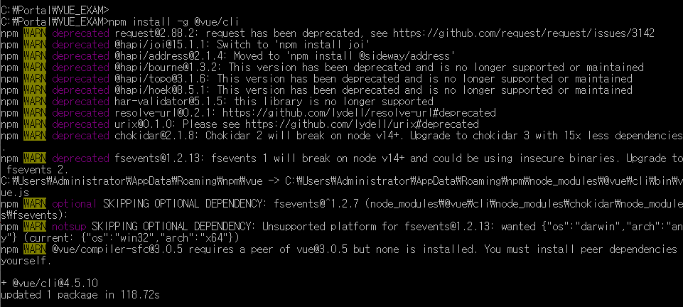

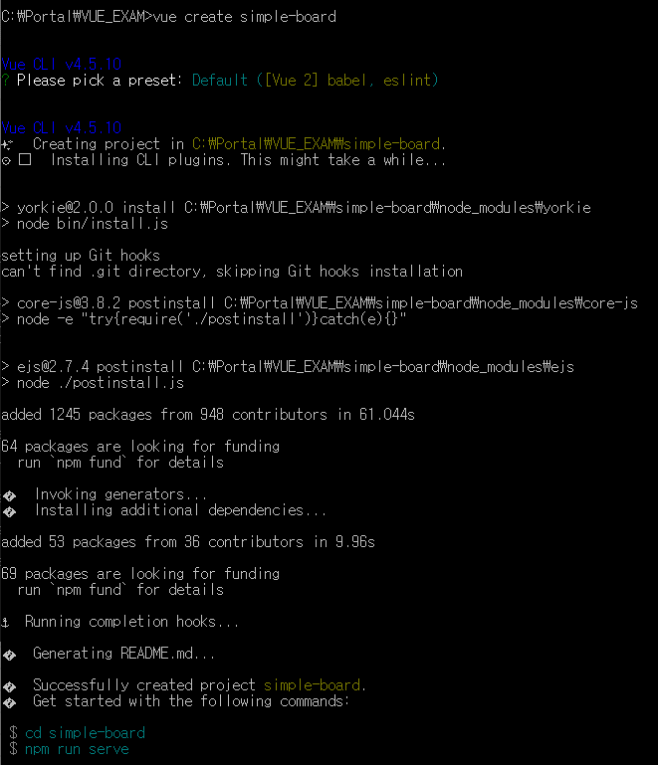

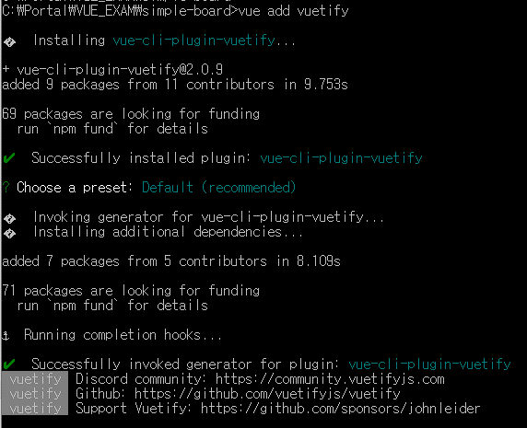

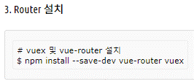

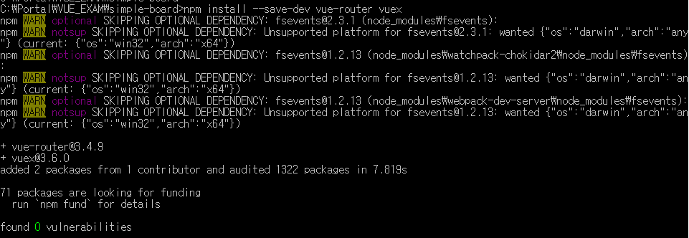

-----------------------------------------------------------------
https://dev.to/instantwebtoolsnet/datatables-with-vuejs-vuetify-pagination-rest-api-3jji
-----------------------------------------------------------------
--c:\Portal\VUE_EXAM>npm install -g @vue/cli
c:\Portal\VUE_EXAM>vue create datatable-vue
c:\Portal\VUE_EXAM>cd datatable-vue
c:\Portal\VUE_EXAM\datatable-vue>vue add vuetify
# axios 설치
c:\Portal\VUE_EXAM\datatable-vue>npm install --save axios vue-axios
c:\Portal\VUE_EXAM\datatable-vue>npm run serve
-----------------------------------------------------------------

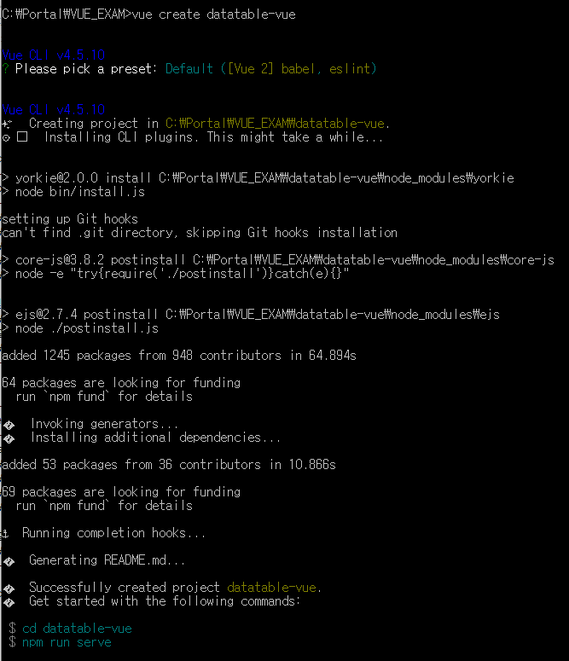

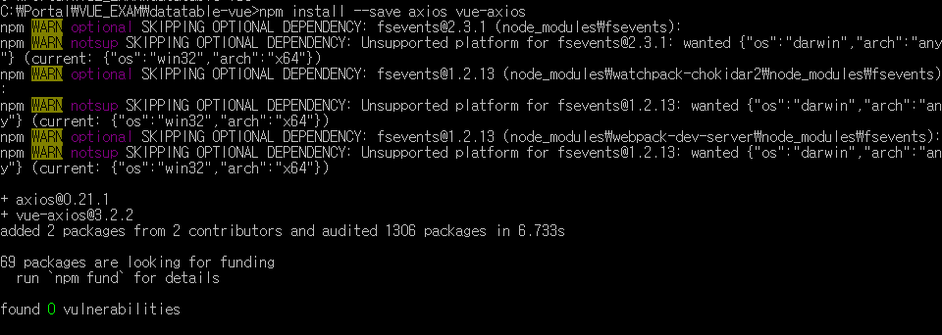

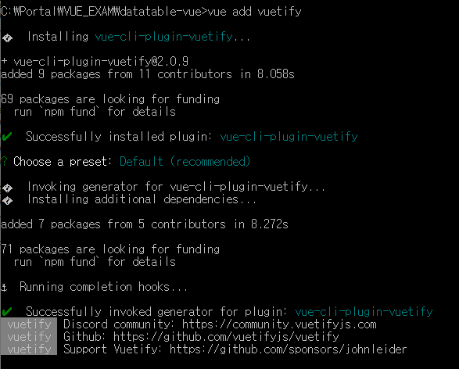

-----------------------------------------------------------------
https://dev.to/instantwebtoolsnet/datatables-with-vuejs-vuetify-pagination-rest-api-3jji
-----------------------------------------------------------------
--c:\Portal\VUE_EXAM>npm install -g @vue/cli
c:\Portal\VUE_EXAM>vue create datatable-vue
c:\Portal\VUE_EXAM>cd datatable-vue
c:\Portal\VUE_EXAM\datatable-vue>vue add vuetify
# axios 설치
c:\Portal\VUE_EXAM\datatable-vue>npm install --save axios vue-axios
c:\Portal\VUE_EXAM\datatable-vue>npm run serve
-----------------------------------------------------------------

vue.js node.js 연동
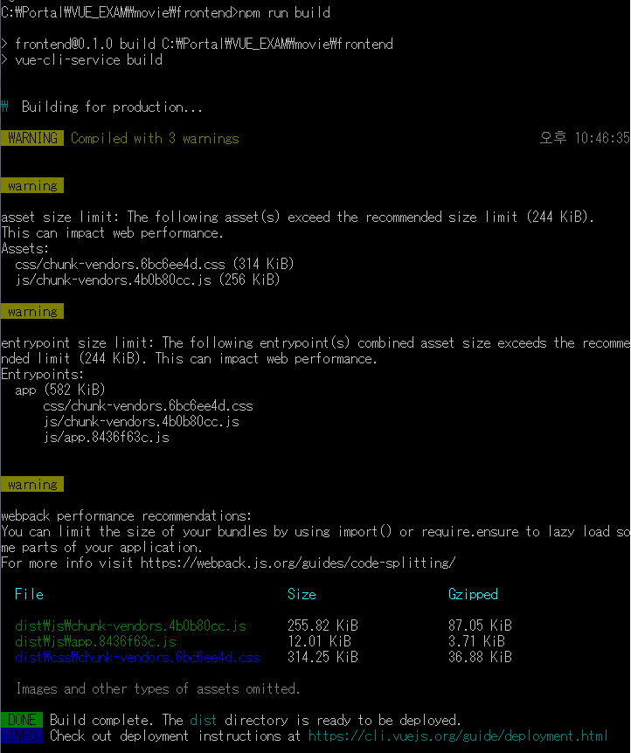
●●●●●●●●●●●●●●●●●●●● [vue.js node.js 연동] ●●●●●●●●●●●●●●●●●●●●
<2021-01-13 오전 9:10>
https://mrw0119.tistory.com/136
https://mrw0119.tistory.com/137
<h1>5월 마지막주 영화 예매 순위</h1>
<ul class="movies">
<li v-for="movie in movies" class="item" v-bind:key="movie.id">
+++++ [Vue.js + Express + MySQL로 Node API 서버 구성하기 Quick Start] +++++
시리즈는 3 파트로 연재될 예정입니다.
Part1. Vue.js + Express로 프론트엔드와 백엔드 통신 이해하기
-. https://medium.com/hivelab-dev/vue-express-mysql-part1-98f68408d444
Part2. Express + MySQL로 DB 연동하기
-. https://medium.com/hivelab-dev/vue-express-mysql-part2-6d8fc0e497de
Part3. Mix All — 로그인/회원가입 기능 개발하기
-. https://medium.com/hivelab-dev/vue-express-mysql-part3-3161bbb6c624
=================================================================
<Part1. Vue.js + Express로 프론트엔드와 백엔드 통신 이해하기>
=================================================================
Step1. 프론트엔드 개발 환경 세팅 (Vue.js)
C:\Portal\VUE_EXAM>mkdir movie
C:\Portal\VUE_EXAM>cd movie
C:\Portal\VUE_EXAM\movie>npm install -g yarn
C:\Portal\VUE_EXAM\movie>npm install -g @vue/cli
C:\Portal\VUE_EXAM\movie>vue create frontend // frontend 폴더 생성
C:\Portal\VUE_EXAM\movie>cd frontend
C:\Portal\VUE_EXAM\movie\frontend>npm run serve //서버 실행
-. locahost:8080으로 접속해서 확인하기
Step2. 백엔드 개발환경 세팅 (Express)
C:\Portal\VUE_EXAM\movie\frontend>cd ..
C:\Portal\VUE_EXAM\movie>npm install -g express-generator
C:\Portal\VUE_EXAM\movie>express --view=pug backend // backend 폴더 생성
C:\Portal\VUE_EXAM\movie>cd backend
C:\Portal\VUE_EXAM\movie\backend>npm install
C:\Portal\VUE_EXAM\movie\backend>npm start // 서버 실행
-. localhost:3000 으로 접속해서 확인하기
Step3. 백엔드와 연동
C:\Portal\VUE_EXAM\movie\backend>cd ..
C:\Portal\VUE_EXAM\movie>cd frontend
C:\Portal\VUE_EXAM\movie\frontend>npm run build
-. backend/public 폴더의 구조가 변경됨 확인
-. Express 서버를 실행시키면, localhost:3000의 페이지도 프론트엔드쪽과 동일하게 변경된 것을 확인
C:\Portal\VUE_EXAM\movie\frontend>cd ../
C:\Portal\VUE_EXAM\movie>cd backend
C:\Portal\VUE_EXAM\movie\backend>npm start
Step4. 백엔드에서 프론트엔드로 보낼 데이터 마련하기
-. backend 폴더 하위에 movies.json
-. 이제 라우터를 설정합니다. backend/routes/ 하위에 movies.js를 생성한 뒤, 다음과 같이 입력합니다.
-. backend/app.js에는 아래 내용을 추가합니다. 프론트엔드쪽에서 /api/movies 요청을 보내면, 위 코드에서 설정한 라우터를 통해 데이터를 처리합니다.
…
var moviesRouter = require('./routes/movies');
…
app.use('/api/movies', moviesRouter);
Step5. 프론트에 뿌려질 화면 제작
-. frontend/src/component로 이동하여 MovieIndexPage.vue를 생성하고 다음과 같이 입력합니다.
-. 상세 페이지로 MovieShowPage.vue를 생성하고 다음과 같이 입력합니다.
-. 이제 라우터를 설정합니다.
npm install vue-router --save 명령어로 Vue 라우터 패키지를 설치합니다.
C:\Portal\VUE_EXAM\movie\backend>cd ../
C:\Portal\VUE_EXAM\movie\>cd ../frontend
C:\Portal\VUE_EXAM\movie\frontend>npm install vue-router --save
-. fontend/src/routes/index.js를 생성하여, 다음과 같이 입력합니다.
-. 라우터를 생성했으므로, frontend/src/app.vue에서는 <router-view> 요소를 넣어줍니다.
-. API 통신을 위해 npm install axios --save 명령을 실행하여, axios 패키지를 설치합니다.
-. 그리고 frontend/src/main.js를 다음과 같이 수정합니다.
Step6. 마무리
-. Vue 서버를 실행하여, 정상 동작하는지 확인합니다.
-. npm run build 명령으로 빌드 실행 후, localhost:3000에서도 동일한 화면을 볼수 있다면 실습은 성공입니다.
-. 이 과정으로 프론트엔드와 백엔드가 어떻게 데이터를 주고받는지 알 수 있었습니다.
다음 파트에서는 정적인 데이터가 아닌 Express + MySQL로 DB 연동을 통해 동적 데이터 다루는 법을 소개하겠습니다.
=================================================================
=================================================================
<Part2. Express + MySQL로 DB 연동하기>
=================================================================
Step1. MySQL Workbench 설치 및 실행
-. MySQL Workbench을 아래 경로에서 다운 받습니다.
https://dev.mysql.com/downloads/workbench/
-. 설치를 하는 과정에서 Root 계정의 비밀번호를 받는데, 이때 입력한 비밀번호를 반드시 기억하도록 합니다.
Step2. DB 생성
Step3. 데이터를 입력받을 프론트 화면 마크업
-. public/index.html 파일을 하나 생성하고 데이터를 받을 수 있는 간단한 마크업을 추가합니다.
submit을 누르면, 각 인풋에 선언된 name 값을 통해 데이터를 전송합니다.
-. npm start로 서버를 실행한 뒤, localhost:3000 에서 확인합니다.
Step4. 백엔드 처리
-. npm install mysql --save 명령어로 mysql 패키지를 설치한 뒤, app.js에 다음 내용을 추가합니다.
connection 객체는 설치한 DB 환경에 맞는 값으로 변경해줍니다.
-. npm start로 서버를 다시 실행하고, 데이터를 입력해봅니다.
모든 과정에 문제가 없다면, success라는 메시지를 확인할 수 있고, DB 테이블에 레코드가 하나 생긴 것을 확인할 수 있습니다.
=================================================================
=================================================================
<Part3. Mix All — 로그인/회원가입 기능 개발하기>
=================================================================
Step1. 가입
-. 아이디, 이름, 비밀번호 세 가지 데이터를 받는 단순한 폼입니다.
프론트엔드에서 SignUp.vue 컴포넌트를 생성합니다.
Step2. 백엔드의 routes/users.js에 넣어줄 부분입니다.
Step3. 로그인
-. 프론트엔드에 login.vue를 생성하고 아래 코드와 같이 폼을 구성합니다.
-. 백엔드의 users.js에서는 입력받은 아이디와 동일한 사용자를 찾습니다. 데이터가 있으면, 비밀번호를 한번 더 체크합니다.
Step3. 사용자 정보 확인
-. 가입된 사용자의 아이디, 이름을 확인할 수 있는 페이지입니다.
-. 프론트엔드에 userList.vue 컴포넌트를 생성합니다.
/api/users/를 호출해 백엔드로부터 사용자 정보를 받은 후, users 배열에 저장합니다.
-. 백엔드의 users.js에서는 테이블(users)에 있는 모든 데이터를 가져오는 처리를 합니다.
=================================================================
●●●●●●●●●●●●●●●●●●●● [vue.js node.js 연동] ●●●●●●●●●●●●●●●●●●●●

[movie에 vuetify 설치하기]
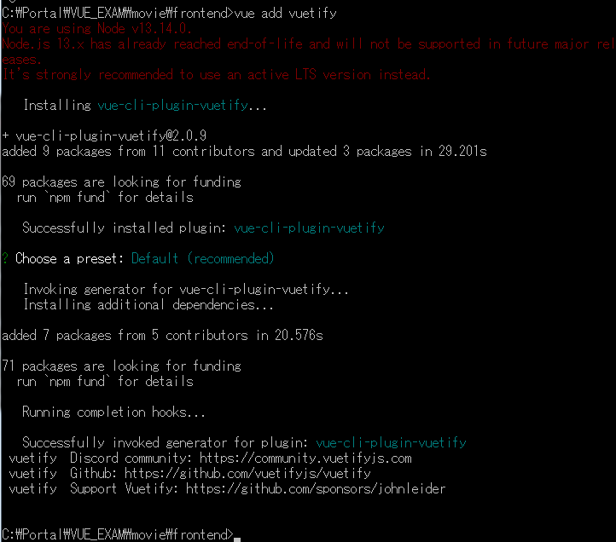
You are using Node v13.14.0.
Node.js 13.x has already reached end-of-life and will not be supported in future major releases.
It's strongly recommended to use an active LTS version instead.

node project
=================================================================
<[node] Express 프로젝트 생성, Get Api 만들기> -- https://firework-ham.tistory.com/21
=================================================================
Express는 node 활용을 도와주는 웹 프레임워크입니다.
Express를 사용하면 쉽게 노드 서버 생성이 가능합니다.
1. node, npm 설치하기.
2. Express 프로젝트 생성하기.
C:\Portal\VUE_EXAM\babeltest>npm install express-generator -g
C:\Portal\VUE_EXAM\babeltest>express my-server
C:\Portal\VUE_EXAM\babeltest>cd my-server
C:\Portal\VUE_EXAM\babeltest\my-server>npm install
C:\Portal\VUE_EXAM\babeltest\my-server>npm start
포트가 지정되지 않았다면 3000번을 사용합니다.
만약, 수정하고 싶으시다면 bin 폴더에 www파일의 port를 수정합니다.
var port = normalizePort(process.env.PORT || '5000');
정상적으로 서버가 실행되었는지 localhost:5000으로 웹 브라우저에서 접속하여 확인하세요.
3. 폴더 구조
-. app.js는 node 서버에서 엔트리 포인트입니다.
-. 서버의 처음은 app.js에서 시작합니다.
서버의 흐름을 알고 싶다면 app.js에서부터 천천히 따라가면 됩니다.
-. routes 폴더는 라우팅에 따라 마지막 엔드포인트가 되는 파일들을 저장해 놓은 폴더입니다.
라우팅은 애플리케이션의 앤드포인트를 정의 클라이언트 요청에 따라 응답하는 방식을 말합니다.
-. public 폴더는 css, image 파일 등 프런트에서 사용할 리소스들을 저장하는 폴더입니다.
서버만 사용한다면 의미 없는 폴더입니다.
4. Get API 만들기.
-. index.js 파일에 새로운 url 앤드포인트를 정의하여 Get API를 만들어 보겠습니다.
아래 코드를 넣어주세요.
router.get('/documents/:id', (req,res) => {
res.json({id: req.params.id});
});
코드는 documents 엔트리 포인트를 생성하여 id를 param로 받는 get api입니다.
코드를 추가하였다면 재실행해주세요.
npm start
브라우저로 아래 url를 입력하여 데이터가 정상적으로 표시되는지 확인합니다.
http://localhost:3000/documents/879
{"id":"879"}
id가 나오면 정상 동작입니다.
5. 마치며
-. Express를 사용하면 빠르게 서버 구현이 가능합니다.
간단한 API 테스트를 위해 서버가 필요할 때 사용하면 상당히 좋습니다.
서버가 필요할때 Express를 활용해보세요.

es6 to es5 babel
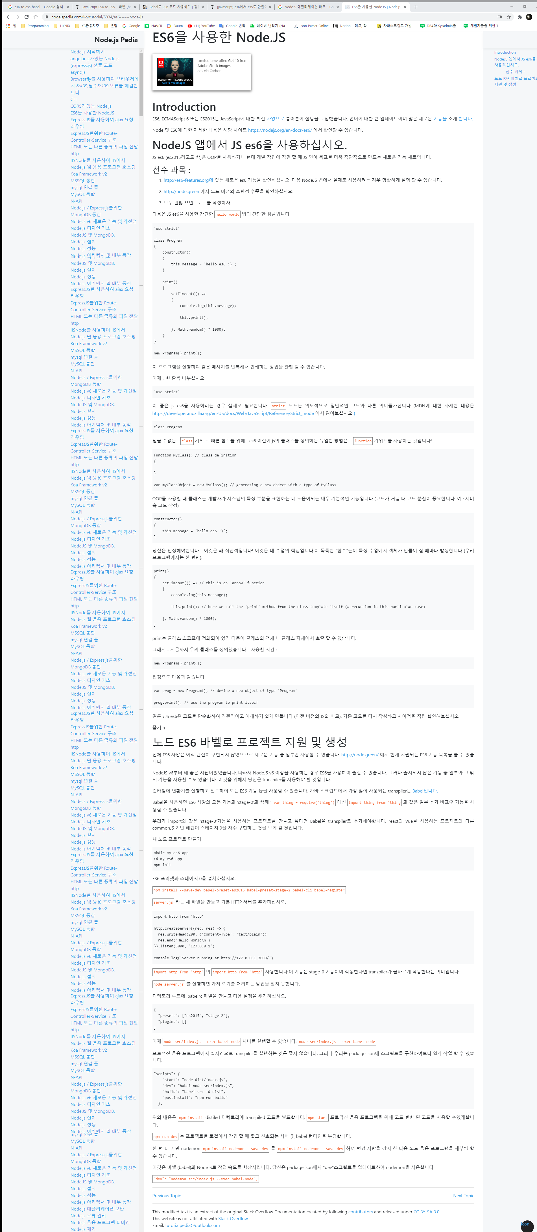
# 자동으로 변환되게 하려면?
############### [node es6버전으로 개발하고 babel 이용해서 es5 버전으로 실행되는지 검토] ###############
<es6 to es5 babel>
https://hokeydokey.tistory.com/43
-. es6에서는 arrow-function , class, const와 let의 출현 , promise 객체 등
-. 그런 와중 Babel 이라는 트랜스파일러가 등장했는데 이 바벨은 es6 문법을 es5로 변환시켜 준다.
1. 해당 프로젝트를 npm init
2. 개발환경에 추가하기 위해 -dev를 추가한다.
npm install --save-dev @babel/core @babel/cli
npm install babel-preset-env --save-dev
프로젝트 최상위 폴더에 .babelrc 라는 파일을 만들고 내부에 다음과같이 설치한 preset이름을 적어준다.
{
"presets" : [
"env"
]
}
프로젝트 최상위 폴더에 src라는 폴더를 만들고 나는 그곳에 test.js 파일을 만들었다.
4. npx babel src -d test.js
그럼 폴더에 test.js라는 폴더가 생성되고 es5문법으로 변한 코드를 볼 수 있다.
https://jeonghwan-kim.github.io/2016/07/19/babel.html
1. 설치
계속 사용하려면 전역으로 설치
npm install babel-cli -g
2. ES5 코드로 변환하기 위해서는 es2015 프리셋을 사용해야한다.
npm install babel-preset-es2015 --save
프리셋을 설치한 뒤 .babelrc 파일을 작성한다.
{
"presets": [
"es2015"
]
}
3. babel 명령어로 코드를 변환할 때는 -d, -w 옵션을 사용할 수 있다.
npx babel src -d dist -w
src 폴더에 ES6 코드를 작성하고 변환된 코드는 dist 폴더에 저장한다.
또한 src 폴더 내의 파일의 변경된 내용을 감지해서 자동으로 변환작업을 수행하도록 하는 명령어다.
https://indienote.tistory.com/494
1. 설치
npm install --save-dev babel-cli
npm install --save-dev babel-preset-env
2. .babelrc 파일 생성
{ "presets": ["es2015"] }
{ "presets": ["env"] } 프리셋을 "env" 로 설정하면 babel-preset-latest 라고 불리는 현재 지원 가능한 가장 최신 버전의 프리셋을 사용
3. 테스트
// /src/es6test.js
const myconst = 123;
let mylet = 456;
위와 같이 파일을 하나 만들고 터미널에서 아래와 같이 실행하면
npx babel ./src/es6test.js
npx babel ./src/es6test.js --out-file ./dist/es5test.js --presets=es2015
화면에 뿌리지 말고 트랜스파일 된 파일로 저장하도록 --out-file 옵션도 사용한다.
es5test.js 파일을 열어보면 아래와 같이 ES5 코드로 변경되었음을 알 수 있다.
// es5test.js
"use strict";
var myconst = 123;
var mylet = 456
############### [node es6버전으로 개발하고 babel 이용해서 es5 버전으로 실행되는지 검토] ###############
############### [ES6을 사용한 Node.JS] ###############
https://nodejspedia.com/ko/tutorial/5934/es6------node-js
NodeJS 앱에서 JS es6을 사용하십시오.
############### [ES6을 사용한 Node.JS] ###############

vue.js nginx 배포
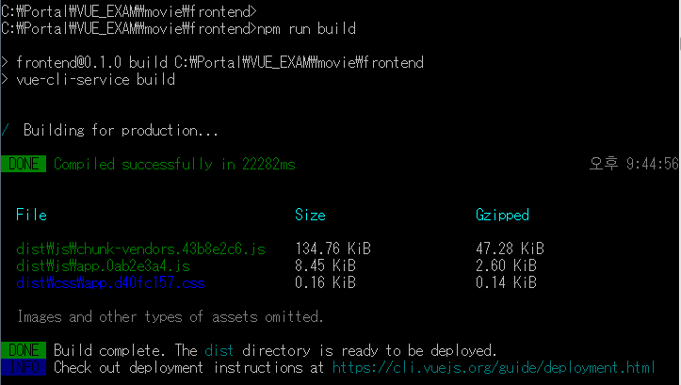

vuetify
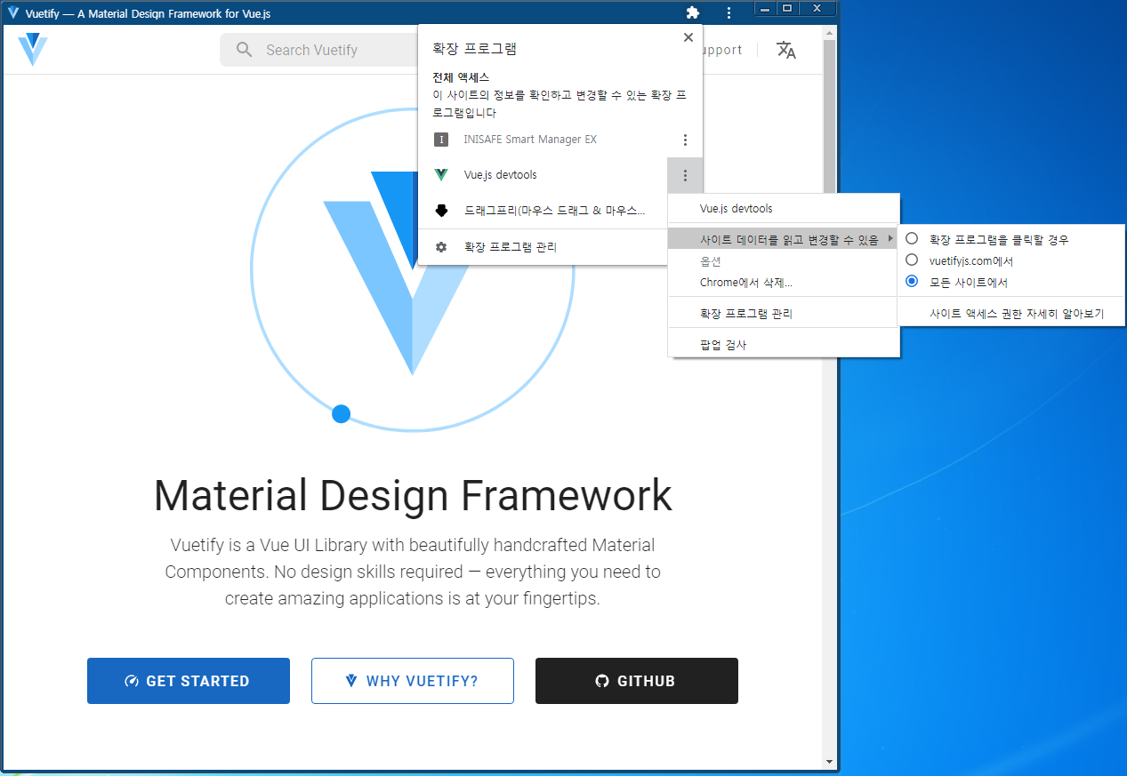

"C:\Program Files (x86)\Google\Chrome\Application\chrome_proxy.exe" --profile-directory=Default --app-id=ffjcogeckgfpopafjlkdgnkhnpcnpkgn
"C:\Program Files (x86)\Google\Chrome\Application"

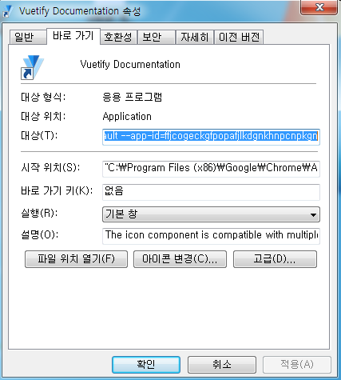

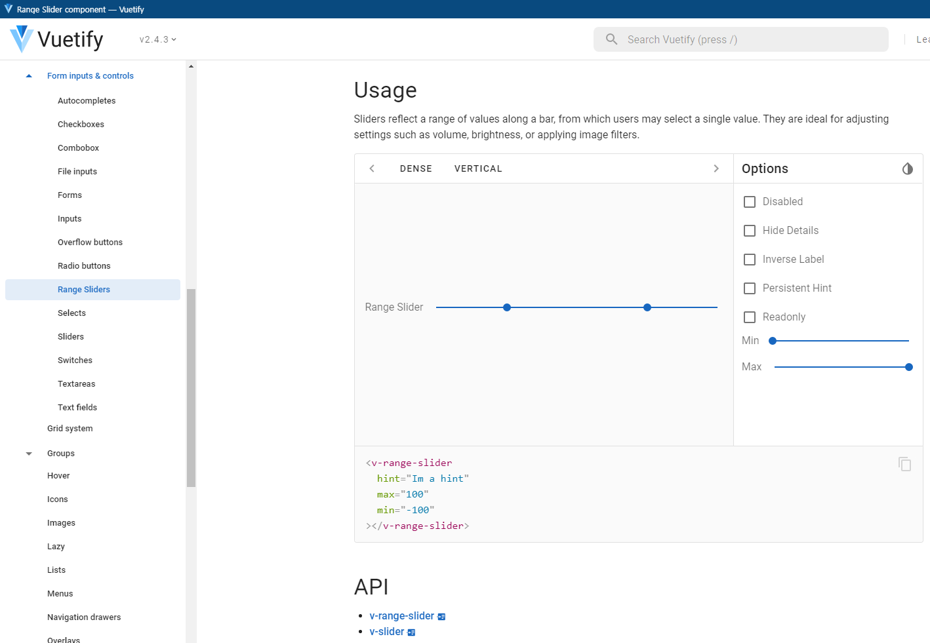

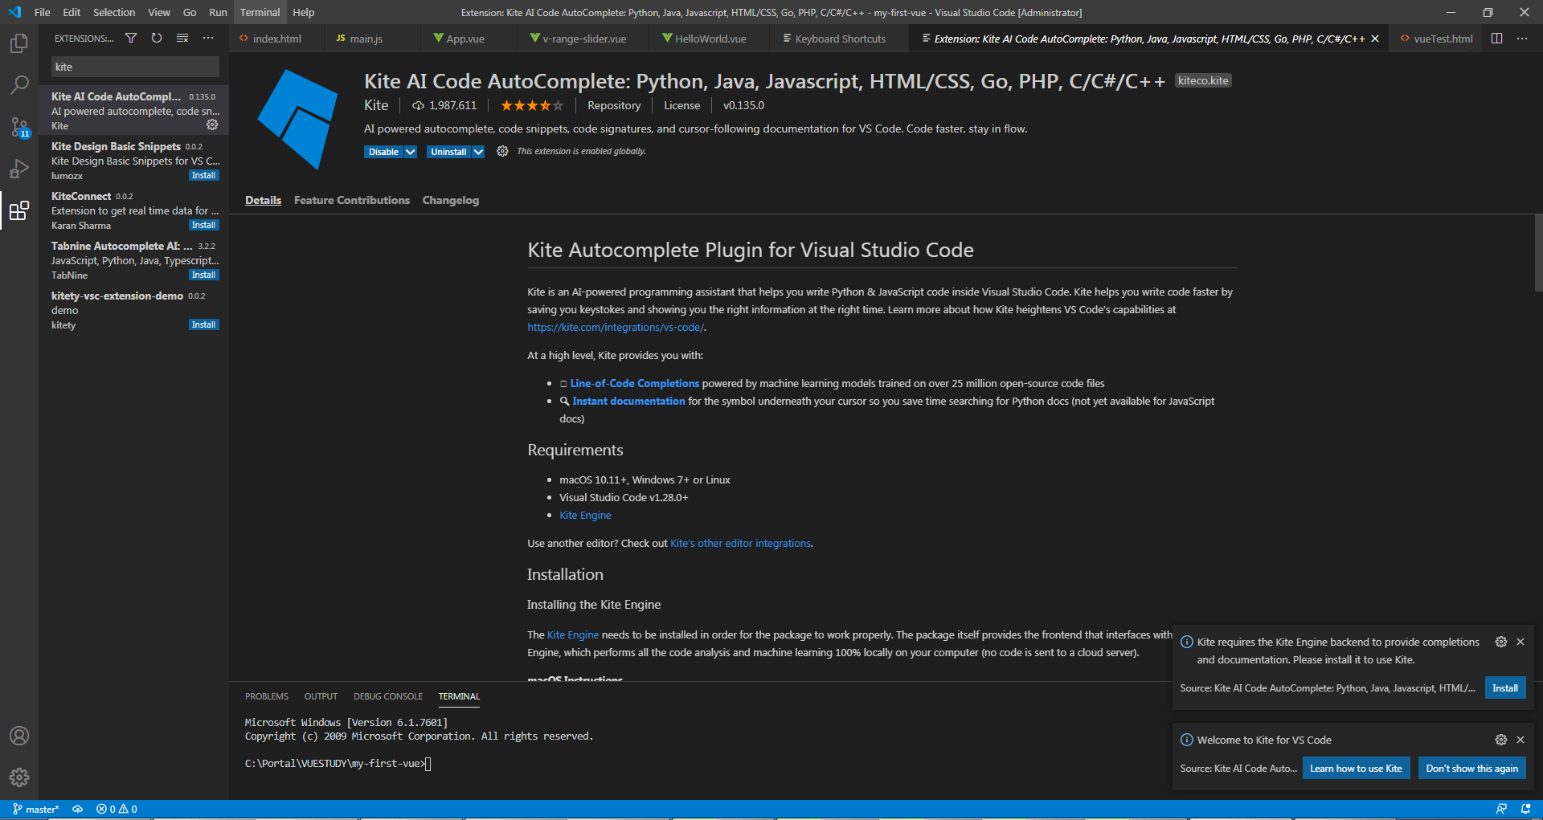

https://code.visualstudio.com/shortcuts/keyboard-shortcuts-windows.pdf

[vuetify v-range-slider api event]
-. https://github.com/vuetifyjs/vuetify/issues/6198

vscode
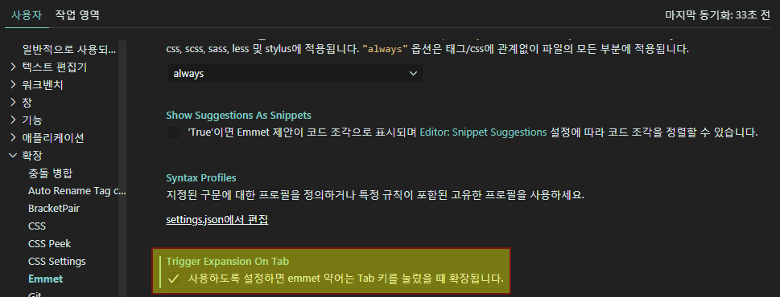
[extension install]
-. Material theme
-. Material icon theme
-. Prettier - Code formatter
-. Bracket Pair Colorizer
-. Indent Rainbow
-. Auto Rename Tag
-. CSS Peek
-. HTML CSS Support
-. Live Server
-. Markdown Preview
-. HTML to CSS autocompletion
[실시간 확인 사이트]
-. jsbin.com
-. jsfiddle.net
-. codesandbox.io

vue-echarts
[vue-echarts]
-. https://github.com/ecomfe/vue-echarts
-. https://github.com/Justineo/vue-echarts
-. vue-echarts-exam 으로 로컬에 생성
-. package.json / package-lock.json 파일 수정 >> "name": "vue-echarts-exam" 으로 수정
-. npm install echarts vue-echarts
-. vue.config.js 파일 수정 >> 'vue-echarts' 추가
-. npm i
-. npm install @babel/helper-compilation-targets --save-dev
-. npm run serve

https://github.com/xlsdg/vue-echarts-v3
https://github.com/xlsdg/vue-echarts-v3-demo

